Textos
Observaciones | Descripción | Fecha | Estado

Textos que está en inglés y deberían estar en español | El título (My account) | 2018-05-15 | Solucionado
Textos que está en inglés y deberían estar en español | El texto del boton de recuperar contraseña (request) | 2018-05-15 | Solucionado
Textos que está en inglés y deberían estar en español | La opción registrarse, debería tener el texto de "Iniciar Sesión" y no el que tiene actualmente (Registrarse) | 2018-05-15 | Solucionado
Textos que está en inglés y deberían estar en español | La opción registrar, que es donde se crea la cuenta del usuario debería tener el texto "Registrarse" y no el que tiene actualmente (Registrar) | 2018-05-15 | Solucionado
Textos que está en inglés y deberían estar en español | El texto del boton para retornar a las órdenes, que está al final de los detalles de la órden | 2018-05-15 | Solucionado
Textos que está en inglés y deberían estar en español | El estado de la órden sale en inglés | 2018-05-15
Textos que está en inglés y deberían estar en español | Texto que aparece al final de la página, antes del footer (Aplica para todas las pantallas donde aparece el texto) | 2018-05-15
Textos que está en inglés y deberían estar en español | Título de reestablecer contraseña | 2018-05-15 | Solucionado

Textos que está en inglés y deberían estar en español | 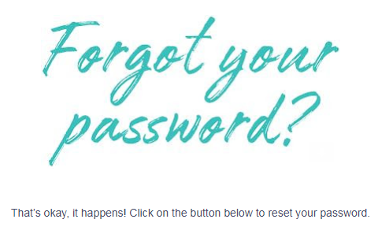 Texto que llega al correo pora reestablecimiento de contraseña | 2018-05-16
Textos que está en inglés y deberían estar en español | Texto del boton, que llega al correo para el reestablecimiento de la contraseña | 2018-05-16
Textos que está en inglés y deberían estar en español | Título de la notificación del reestablecimiento de la contraseña exitoso | 2018-05-16
Textos que está en inglés y deberían estar en español | 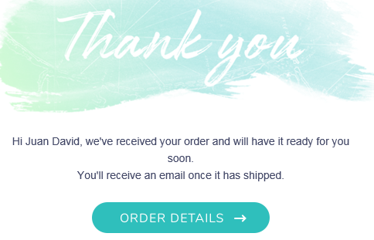 Mensaje que llega al correo cuando se hace una compra en la página, indicando los detalles de la orden | 2018-05-16
Textos que está en inglés y deberían estar en español | El texto que aparece abajo del método de pago | 2018-05-16
Textos que está en inglés y deberían estar en español | El texto de validación del código de seguridad de la tarjeta de crédito | 2018-05-16
Textos que está en inglés y deberían estar en español | El texto de validación del número de la tarjeta de crédito | 2018-05-16
Textos que está en inglés y deberían estar en español | 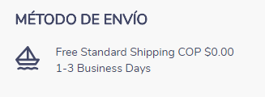 Los textos que aparecen en la sección de método de envío | 2018-05-16
Textos que está en inglés y deberían estar en español | 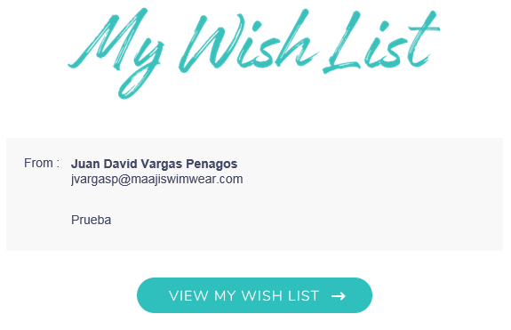 Título y texto del boton del correo que llega, notificando la lista de favoritos compartido por un amigo | 2018-05-16
Textos que está en inglés y deberían estar en español |  Título de correo de notificación al compartir producto con un amigo | 2018-05-16
Textos que está en inglés y deberían estar en español | texto del boton del correo de notificación al compartir un producto con un amigo | 2018-05-16
Textos que está en inglés y deberían estar en español | 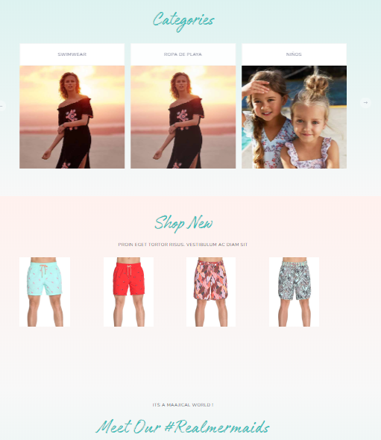 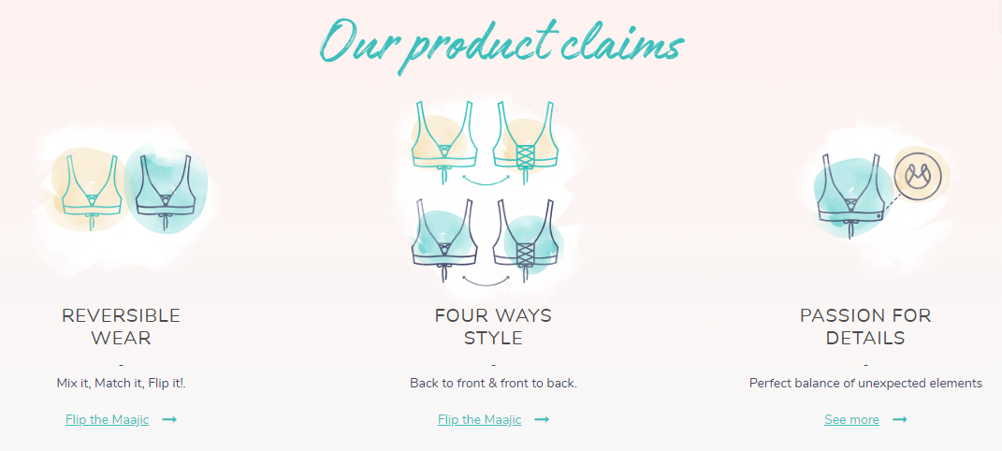 Los títulos y descripciones del home están la mayoria en inglés | 2018-05-16
Textos que está en inglés y deberían estar en español | 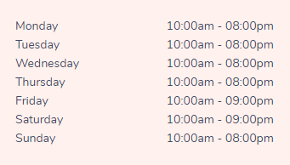 Los nombres de la semana de atención de las tiendas | 2018-05-16
Textos que está en inglés y deberían estar en español | El campo descripción y el texto del campo desplegable de la talla | 2018-05-16
Textos que está en inglés y deberían estar en español | Este mensaje que en determinado momento sale en la página | 2018-05-18
Textos que está en inglés y deberían estar en español | El texto que aparece cuando se pone el mouse sobre la bolsa de compras | 2018-05-18
Textos que está en inglés y deberían estar en español | Texto del boton que aparece al final de la página encima del footer. | 2018-05-18
Textos que está en inglés y deberían estar en español | Los textos de los botones del home | 2018-05-21

Diseño
Observaciones | Descripción | Fecha | Estado

Alineación | El texto "Guardar dirección" del popup donde se crea una dirección se sale del boton (no queda correctamente alineado el texto) | 2018-05-15 | Solucionado
Boton de iniciar sesión | No debería mostrar el texto que tiene actualmente, sino mostrar el texto "Iniciar Sesión" o "Acceder a mi cuenta" | 2018-05-15 | Solucionado
Boton de agregar al carrito de compras de la lista de favoritos | El texto del boton queda muy mal repartido, hay palabras que se cortan (Se aplica a todas las pantallas donde sale el mismo boton) | 2018-05-15 | Solucionado
Este es el icono
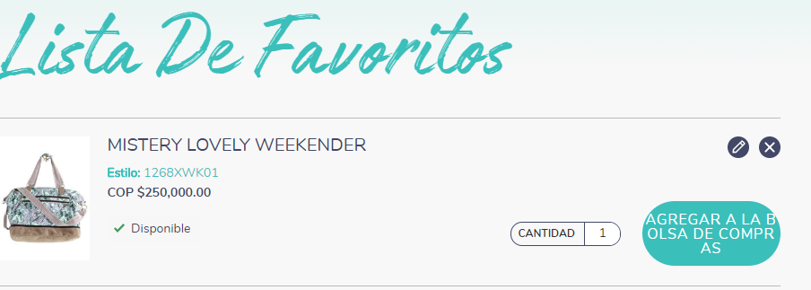 Icono actualizar lista de favoritos | 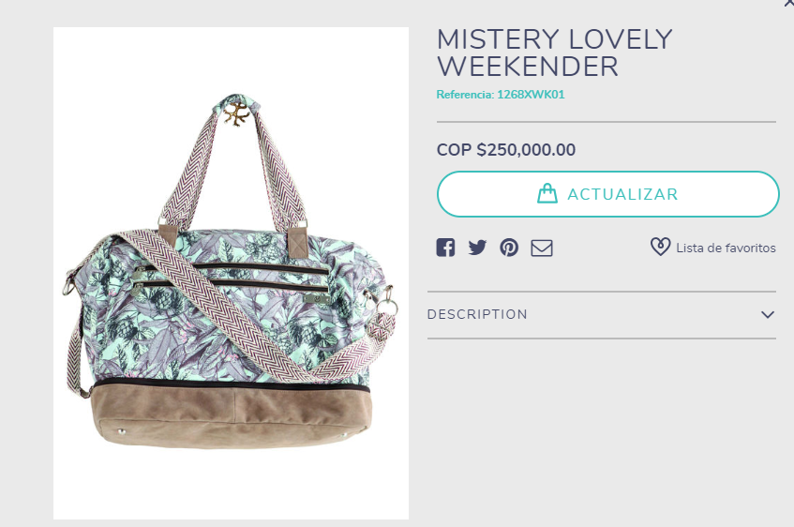 Al dar click sobre él me abre un popup donde me muestra la información del producto, pero el campo cantidad que me imagino es el que se debería modificar, no sale en ningún lado | 2018-05-15
Boton actualizar bolsa | El texto que tiene el boton no queda bien alineado, el texto se sale un poco (aplica para las diferentes pantallas en donde sale el mismo boton) | 2018-05-15 | Solucionado
Texto cantidad | 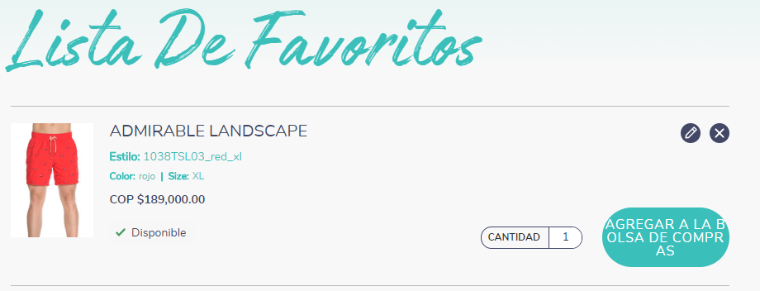 No deja editar la cantidad (si solo va hacer un texto descriptivo, ¿Es necesario mostralo?) | 2018-05-15
Validación correo y fecha nacimiento | Los mensajes de validación no tiene el mismo estándar de las demás validaciones y además el texto se está ocultando detrás de los iconos | 2018-05-15 | Solucionado
Filtros de tallas | Los valores de los filtros de tallas no están correctamente alineados | 2018-05-16
Boton tiendas | El texto del boton que está al final de la página encima del footer, queda mal alineado (centar un pco el texto) | 2018-05-16
texto carrito de compras | El texto que hay en el carrito de compras, notificando que está vacío está un poco alineado a la derecha y se sale del diseño de la página | 2018-05-16 | Solucionado
validación campo contraseña | Los textos que se nuestran en la validación del panel de cambio de contraseña son poco descriptivos y están mal alineados | 2018-05-16 | Solucionado
Número órden | El texto "# de orden" esta pegado al número de la órden | 2018-05-16
Título compartir lista de favoritos y compartir producto | 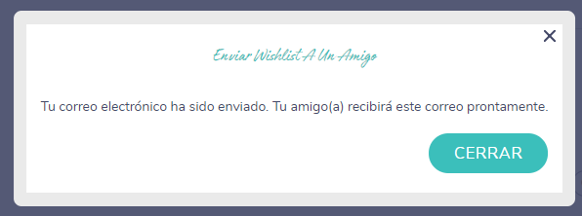 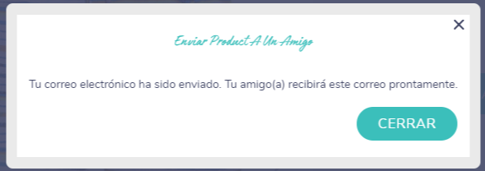 Títulos de los popups que notifican el envío del correo a un amigo, compartiendo nuestra lista de favoritos y un producto, está muy pequeño el tamaño de la fuente | 2018-05-16
Botones y links | Los botones y links del Home no hacen ninguna acción | 2018-05-16
Campos de descripciones | 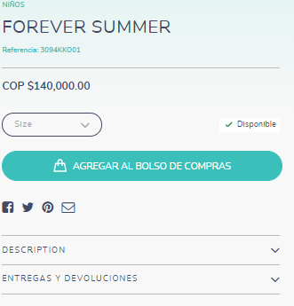 En los detalles del producto no se logra visualizar los demás campos como: size & fit y fabric care, solo se logran ver los campos descripción y entregas y devoluciones | 2018-05-16
Imágenes cortes | 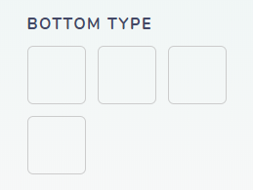 Aún no se logra visualizar las imágenes de los cortes en los filtros de los productos | 2018-05-18
Campo nombre tarjeta de crédito | El placeholder presentado para el campo donde se ingresa el nombre de la tarjeta no es el apropiado, debería decir "Titular de la tarjeta" o algo similar y no el que tiene actualmente | 2018-05-21
Link para modificar dirección de envío | Cuando coloco el mouse sobre el link de editar, el puntero del mouse no cambia (no muestra la manito); por ende no hay manera de saber si el link ejecuta alguna acción | 2018-05-21
Referencia sin precio | 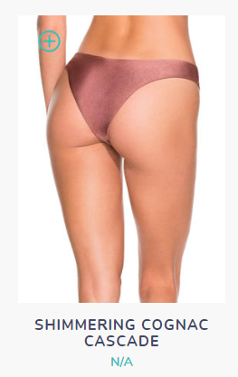 Hay una referencia que no tiene el precio asignado, y en FF el precio está cargado correctamente | 2018-05-21

Validaciones
Observación | Descripción | Fecha | Estado

Así esta actualmente
Así están las demás validaciones
Texto validación al dar click sobre el boton de "subscribe" | No sigue el mismo estándar que tiene las demás validaciones | 2018-05-15 | Solucionado
 |  | 2018-05-15 | Solucionado
Direcciones |  No me está listando las direcciones creadas (al guardar una dirección sigue mostrando la pantalla vacía) | 2018-05-15 | Solucionado
Pantalla carrito de compras | Cuando yo ingrese un cupón de descuento válido y el sistema lo procese, ¿Qué pasa si yo vuelvo a ingresar el mismo cupón que ya fue utilizado?¿El cupón de descuento utilizado si me hace el descuento correctamente? | 2018-05-15
Mensajes de validaciones | Algunos mensajes de validaciones de campos son poco descriptivos (traducción incorrecta, aplica para todas las pantallas donde se presente la misma validación) | 2018-05-16 | Solucionado
Formulario de direcciones | Los campos que se muestran inicialmente en el popup para el registro de la dirección no me muestra todos los campos, y por ende cuando yo guardo una dirección está no se guarda, sino que solo se almacena cuando habilito los demás campos del formulario. | 2018-05-16
Mensaje eliminación dirección | El texto que se muestra cuando quiero eliminar una dirección tiene un pequeño error de escritutra. | 2018-05-16
Actualización Contraseña | No muestra alerta ni mensaje de confirmación de que la actualización se hizo correctamente | 2018-05-16
Mensaje de pago | El mensaje de error del pago de la órden es poco descriptivo | 2018-05-16
Estado órden no procesada | 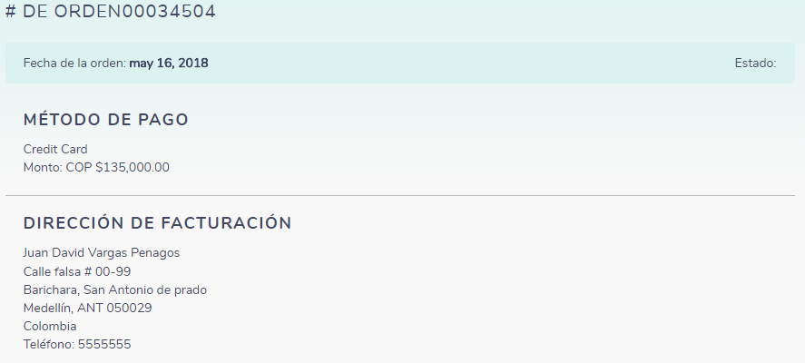 Cuando se generá error en el pago de una órden, en los detalles de la misma no muestra estado | 2018-05-16
Esta es la validación actual del e-commerce
Está es la validación diseñada
Agregar producto carrito compras | 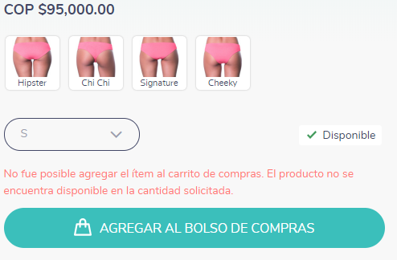 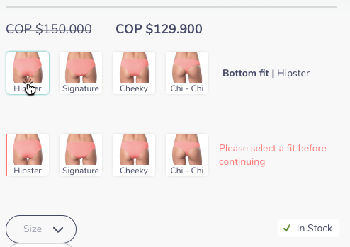 De acuerdo al diseño que se tiene el mensaje de validación es diferente, y además tampoco remarca el borde de los cortes, indicando que es necesario seleccionar un corte para poder agregar al carrito. | 2018-05-16
Iniciar sesión para proceder a pagar | 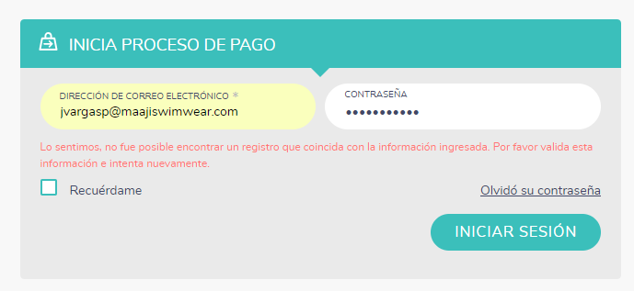 Cuando intento ingresar con mi usuario y contraseña, ya creados anteriormente, no me deja ingresar | 2018-05-16
Acá va el link
Link guía de tallas | 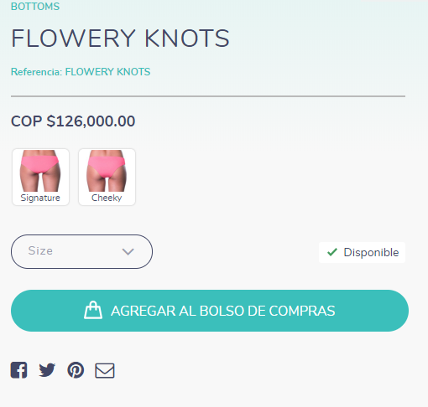 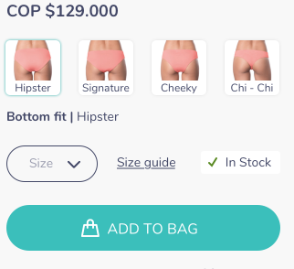 El link para desplegar el popup que muestra la guía de las tallas, no se visualiza en el e-commerce | 2018-05-16
Validación al agregar producto al carrito | El texto de la validación que aparece cuando intento agregar un producto al carrito de compras sin haber seleccionado un corte no es el correcto | 2018-05-18
Validación fecha vencimiento tarjeta crédito | No está validando los campos de fecha de vencimiento de la tarjeta; cuando se ingresa una fecha diferente, igualmente deja seguir con el pago, y la órden se confirma correctamente | 2018-05-21
Checkbox de recordarme | 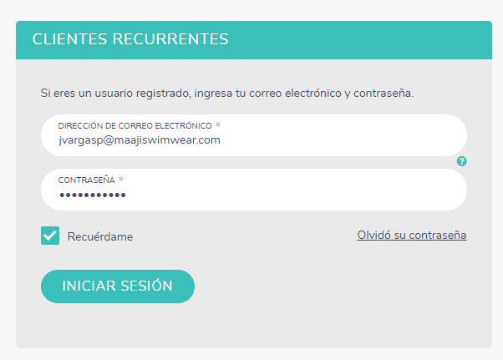 Cuando selecciono el checkbox de "Recuérdame" al iniciar sesión, no se guardan las credenciales de inicio de sesión y por lo tanto cuando yo vuelvo a ingresar, debo ingresar otra vez la información en los respectivos campos. | 2018-05-21
Categoría de pantalonetas | Todas las referencias de pantalonetas de la colección de Spring no se están visualizando en SalesForce, y en FF ya están cargadas correctamente con toda su información | 2018-05-22

